Консольный кран
 |  |  |  | ОПРОСНЫЙ ЛИСТ
 |  |  |  | на консольный кран

Характеристики консольного крана

Тип крана: | Настенный (поворот 180°) |  | Грузоподъемность: |  | 0.50 тн. | Вылет консоли: |  | 3м

Привод: | Ручной |  | Высота до потолка: |  |  | Высота подъёма: |  | 6м

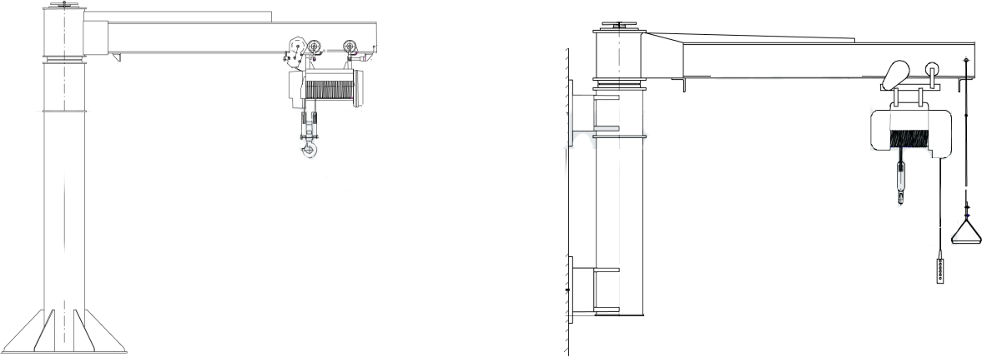

Температура окружающей среды: |  | -20/+40 |  | Угол поворота консоли: |  |  | 180°

Климатические условия: |  | У3 |  | Исполнение крана: |  |  | Общепромышленное

Класс взрывоопасной зоны: |  |  |  | Класс взрывоопасной зоны:

Класс пожаробезопасной зоны: |  |  |  | Группа взрывоопасной смеси:

Рабочие скорости: |  |  |  | Варианты комплектации крана:
- перемещения электрической тали: |  |  |  | Троллейный токоподвод к тали:
- подъёма груза электрической тали: |  |  |  | Радиоуправление:
- перемещения консоли: |  |  |  | Тормоз на передвижение тали:

Степень защиты электрооборудования: |  | IP54 |  | Категория помещения (НПБ 105-95):

3. Дополнительные требования

